시중가 근거서류
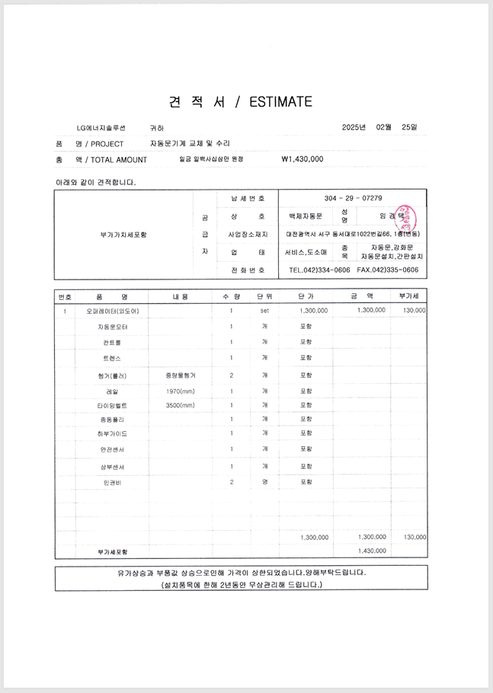
<첨부_자동문 보수 전문업체 견적서>

